Sheet1
以km500分支merge到以14avh/WL_v0.001600分支为例
注：如果当前代码已经是最新代码的话，weekly release分支已经在本地版本库了，不需要再重新download代码，只需要切换分支即可。

1.进入git仓库路径并切换分支到需要merge的目的分支
$ cd <your-git-repository> | 注:进入需要挑拣的git仓库
$ git checkout 14avh/WL_v0.001600 | 注:切换到weekly release分支

2.打开gitg图形化界面操作
$ gitg | 注:打开gitg图形化工具

3.进入图形化界面默认显示当前分支(14avh/WL_v0.001600)的提交记录，因此需要在<分支>处选择切换到km500分支
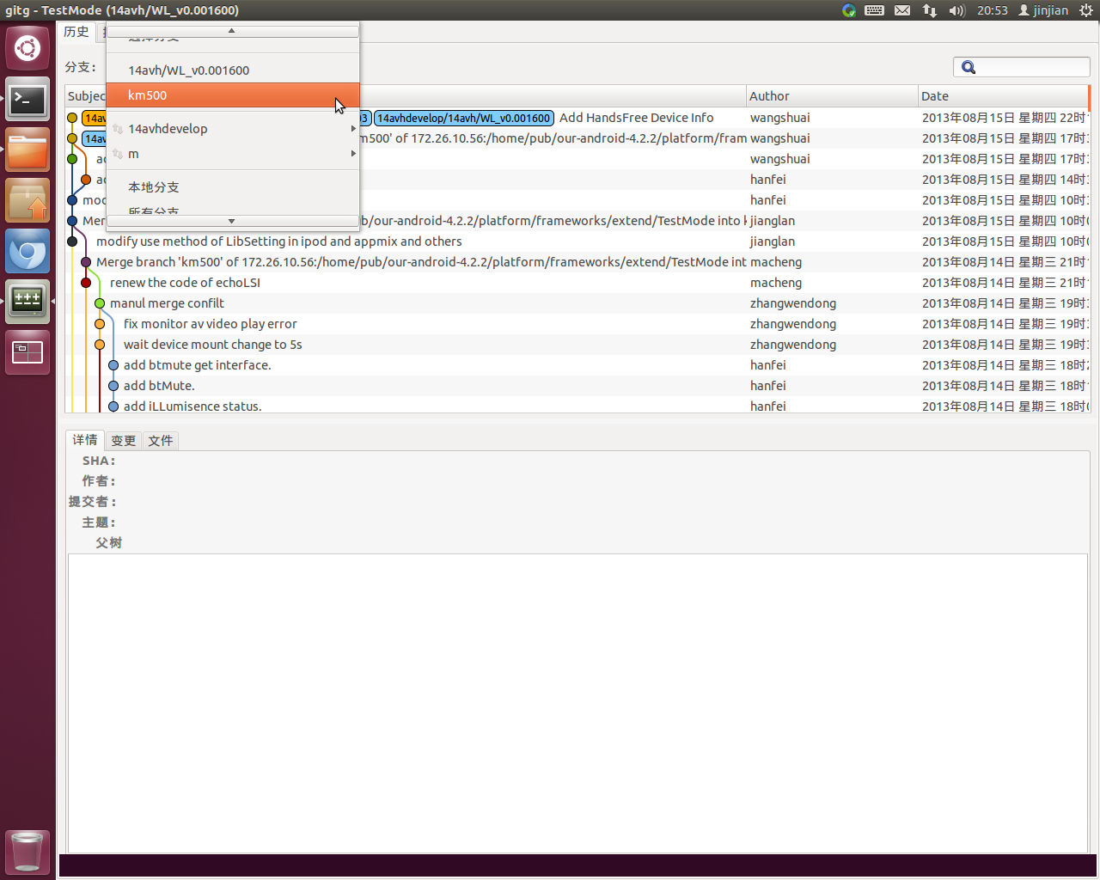

4.在需要merge到14avh/WL_v0.001600的提交记录上右键打开菜单，选择第三项挑拣到14avh/WL_v0.001600分支
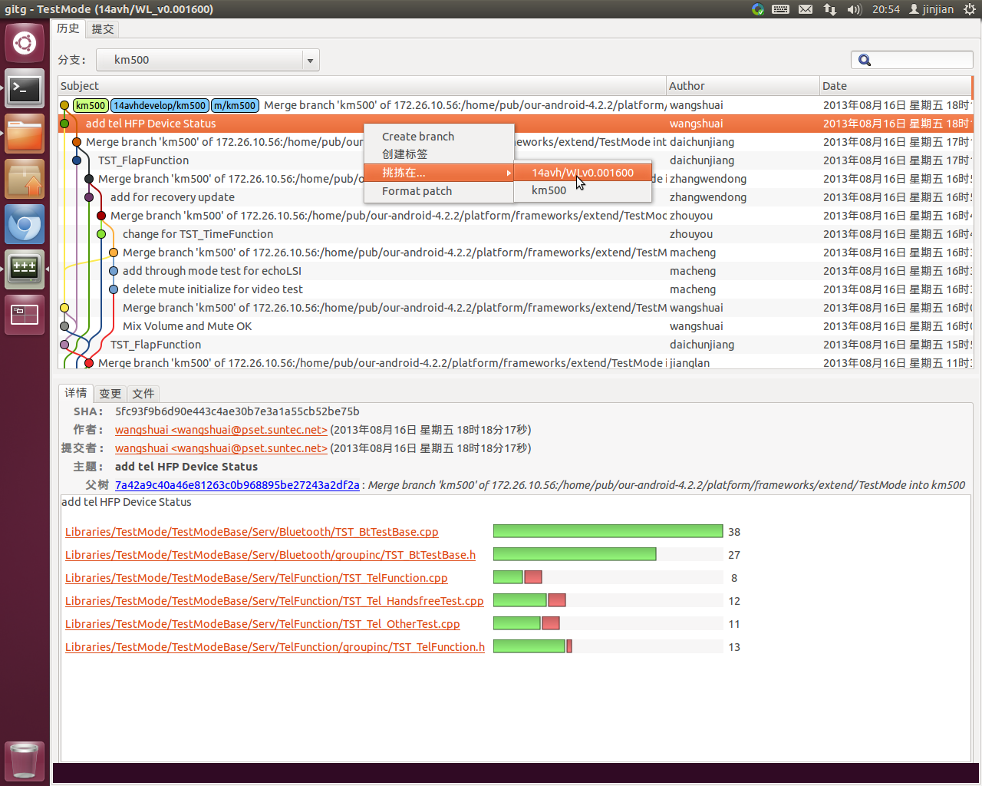

5.确认挑拣后切换到14avh/WL_v0.001600分支确认merge结果
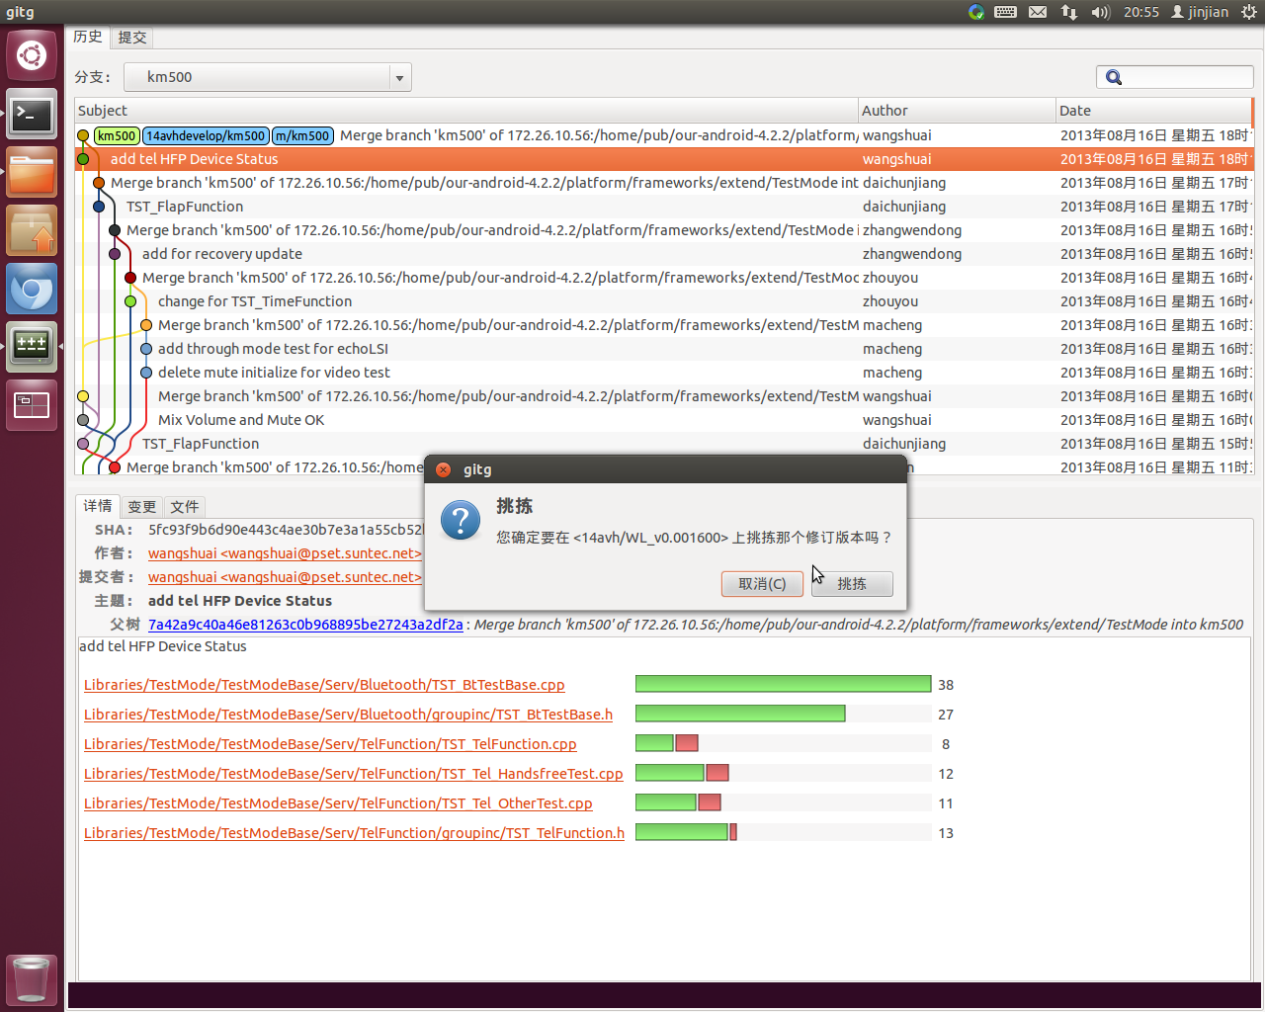

6.切换回14avh/WL_v0.001600分支确认挑拣结果
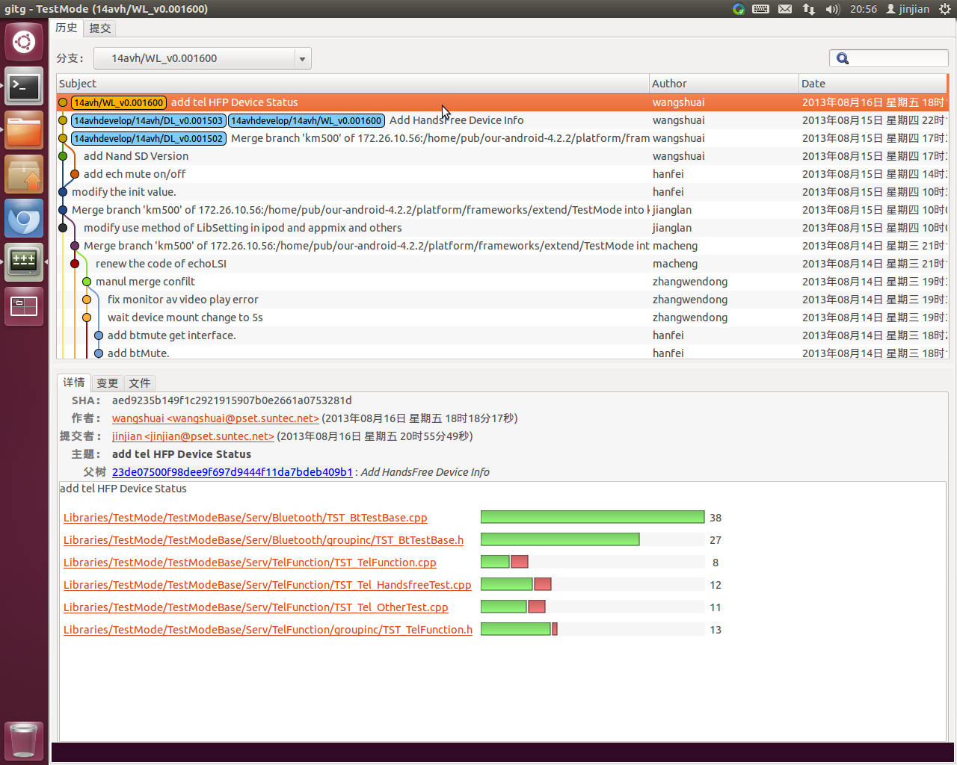

7.关闭gitg

8.查看merge结果
$ git status | 注:查看工作区状态
# On branch 14avh/WL_v0.001600
# Your branch is ahead of '14avhdevelop/14avh/WL_v0.001600' by 1 commit. | 注：merge的结果体现出来了
nothing to commit (working directory clean)

9.上传到服务器
$ git push | 注:上传放到服务器

10.切换回km500分支并删除本地14avh/WL_v0.001600
$ git checkout km500 | 注:切换回开发分支
$ git branch -d 14avh/WL_v0.001600 | 注:删除工作区weekly分支

11.挑拣完毕，第3~6步可重复执行挑拣多次提交

